Compito
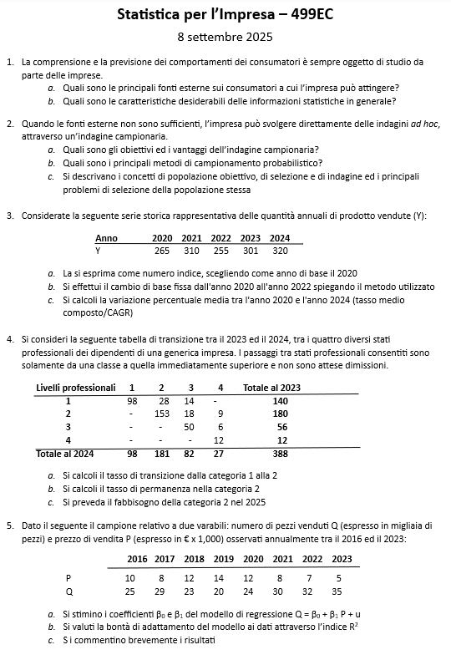

Quesito 1
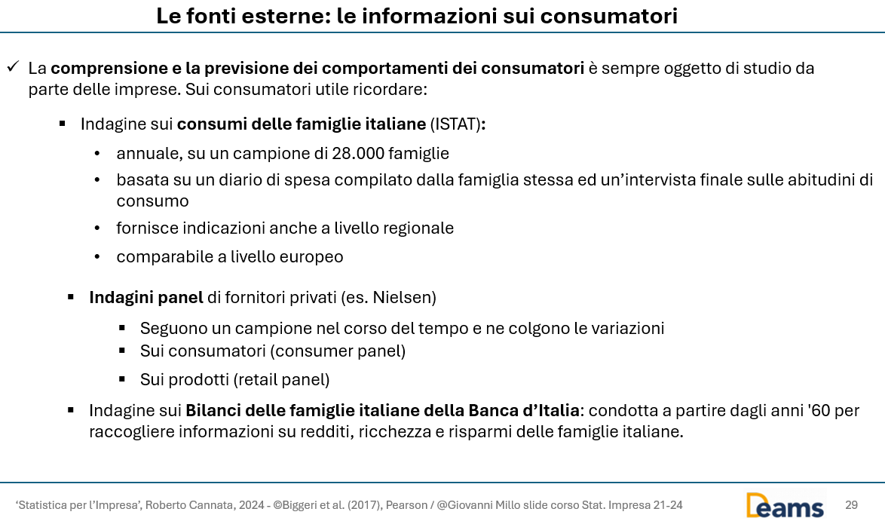

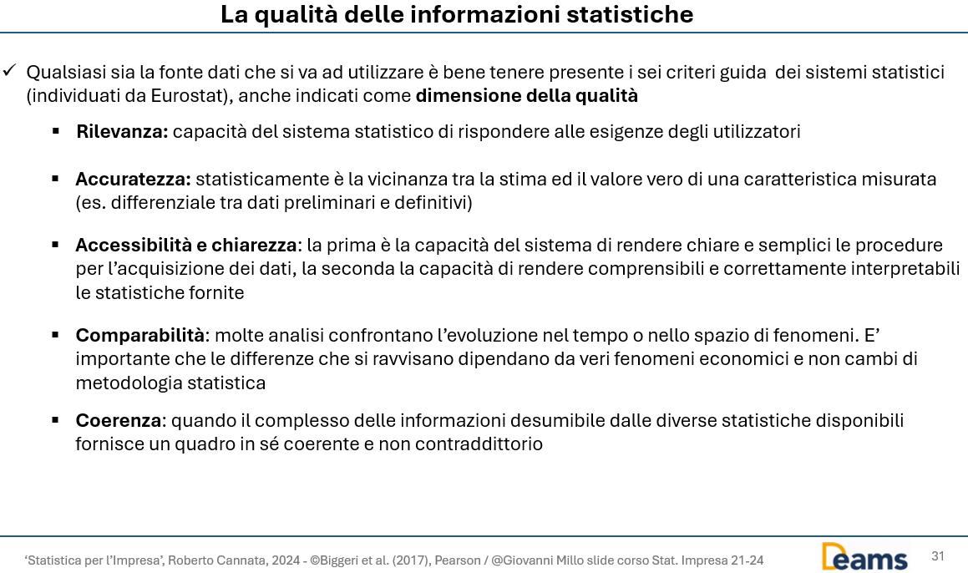

Quesito 2
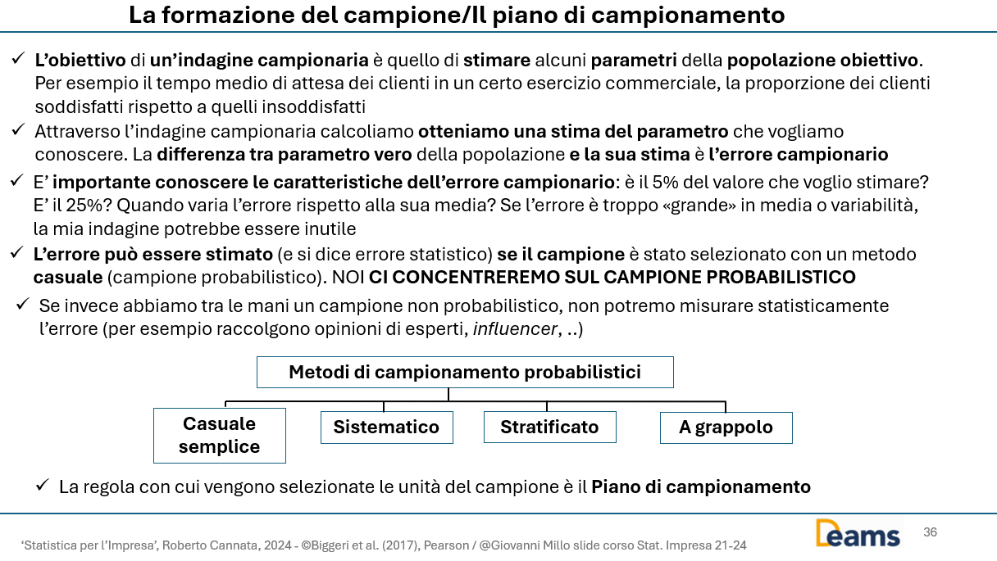

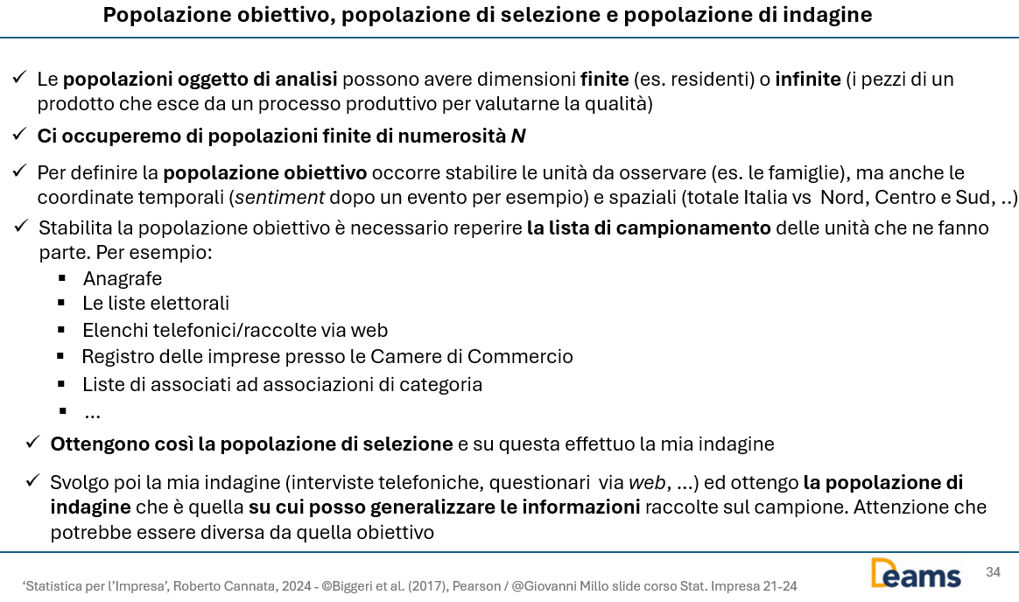

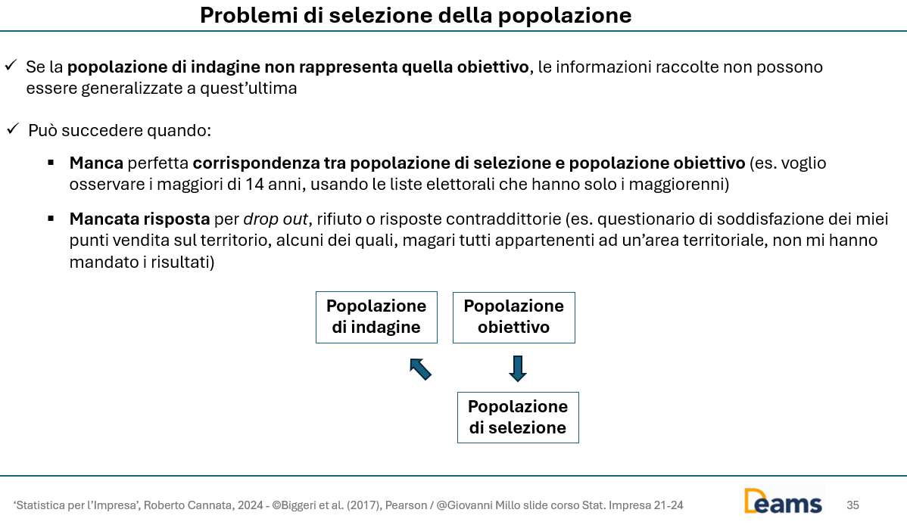

Quesito 4
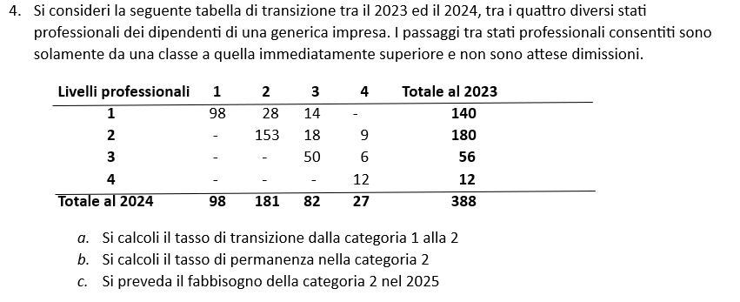

Livelli professionali | 1 | 2 | 3 | 4 | 2023
1 | 98 | 28 | 14 | 0 | 140
2 | 0 | 153 | 18 | 9 | 180
3 | 0 | 0 | 50 | 6 | 56
4 | 0 | 0 | 0 | 12 | 12
2024 | 98 | 181 | 82 | 27 | 388

a) Commento: calcolo il tasso di transizione dalla categoria 1 alla 2 tra il 2023 ed il 2024

p11 | 0.20

b) Commento: calcolo il tasso di permanenza nello stato 2 tra il 2023 ed il 2024

p23 | 0.85

c) Commento: mi servono i tassi di transizione alla categoria 2, dallo stato 1 (non sono consentiti passaggi dalla classe superiore ad una inferiore) e i tassi di permanenza nella 2. Poi calcolo il fabbisogno al 2025, ipotizzando non ci siano entrate o uscite

Livelli professionali | 1 | 2 | 3 | 4 | 2023
1 |  | 0.20
2 |  | 0.85
3 |  | 0
4 |  | 0
2024

Prendo il numero di quelli che stavano in 1 al 2025 e calcolo quanti andranno in 2 con il tasso di transizione calcolato in precedenza
Poi prendo il numero di quelli che erano in 2 nel 2024 e che rimarranno in 2 anche nel 2025
Ipotizzo che i passaggi sono solamente da una classe a quella immediatamente superiore e che non ci siano dimissioni

Livelli professionali | 1 | 2 | 3 | 4 | 2024
1 | 0 | 19.60 | 0 | 0 | 98
2 | 0 | 153.85 | 0 | 0 | 181
3 | 0 | 0 | 0 | 0 | 82
4 | 0 | 0 | 0 | 0 | 27
2025 | 0 | 173.45 | 0 | 0 | 388

La risposta è | 173

Quesito 5
 | y | x
Anno | Q | P | Q*P | (p-E(P))^2 | C' | (C-C')^2 | (c-E(c))^2
2000 | 25 | 10 | 250 | 0.3 | 26.4 | 2.0 | 5.1
2001 | 29 | 8 | 232 | 2.3 | 29.7 | 0.5 | 3.1
2002 | 23 | 12 | 276 | 6.3 | 23.1 | 0.0 | 18.1
2003 | 20 | 14 | 280 | 20.3 | 19.8 | 0.0 | 52.6
2004 | 24 | 12 | 288 | 6.3 | 23.1 | 0.8 | 10.6
2005 | 30 | 8 | 240 | 2.3 | 29.7 | 0.1 | 7.6
2006 | 32 | 7 | 224 | 6.3 | 31.4 | 0.4 | 22.6

2007 | 35 | 5 | 175 | 20.3 | 34.7 | 0.1 | 60.1
Somma | 218 | 76 | 1965 | 64.0 | 218.0 | 3.9 | 179.5

n | 8
E(C) | 27.25
E(P) | 9.5
 |  |  | beta^ | alfa^
a) | Calcolato |  | -1.65625 | 42.984375
 |  |  | -1.65625 | 42.984375
 |  |  | =REGR.LIN(B13:B20;C13:C20)

b) |  | R^2 | 0.97806406685
 |  |  | 0.97806406685 | =RQ(B13:B20;C13:C20)

 | 32 | 29.545454545
 | 29 | 30.440559441
 | 28 | 28.65034965
 | 31 | 31.335664336
 | 32 | 32.230769231
 | 31 | 31.335664336
 | 31 | 31.335664336
 | 34 | 33.125874126

